Sheet1
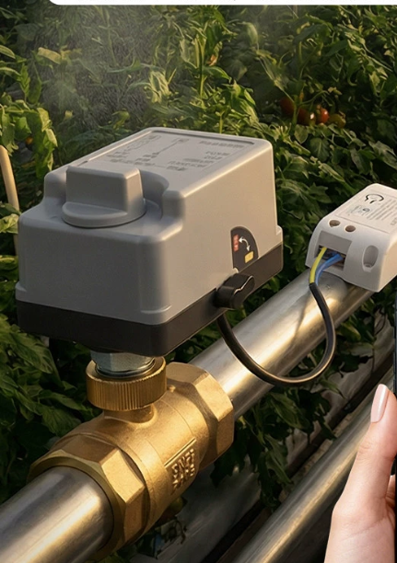
华测流水式改动配件
序号 | 品名 | 型号 | 数量 | 金额 | 合计
1 | 电动球阀 |  | 3 | 400 | 1200
2 | 精密注射泵 |  | 1 | 4000 | 4000
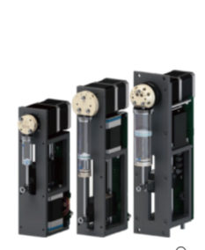
3 | 水流开关 |  | 5 | 100 | 500
4 | 潜水循环泵 |  | 2 | 70 | 140
5 | 温度计 |  | 1 | 90 | 90
6 | ph计 |  | 1 | 1000 | 1000
7 | 流量计 | 涡轮 | 1 | 2000 | 2000
8 | 液位计 | 定做 | 2 | 100 | 200
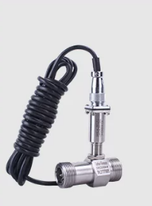
9 | PLC | 西门子 | 1 | 2000 | 2000
10 | 触摸屏 | 12寸 | 1 | 3600 | 3600
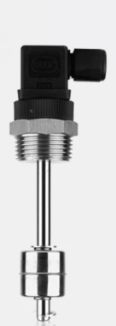
11 | 电源配件 | 开关、适配器、指示灯 | 1 | 1000 | 1000
12 | 线材 | 线材套管接头 | 1 | 500 | 500
13 | 加工费 | 安装箱 | 1 | 1000 | 1000
14 | 人工 | 安装调式 | 1 | 15000 | 15000
 |  |  |  |  | 32230

